Emissionsfaktoren
Emissionsfaktoren
Verkehrsmittel | Treibhausgase in g CO2-Äquivalente /Personenkilometer
Pkw | 139
Reisebus | 32
Eisenbahn (Fernverkehr) | 36
Flugzeug | 201
Eisenbahn (Nahverkehr) | 60
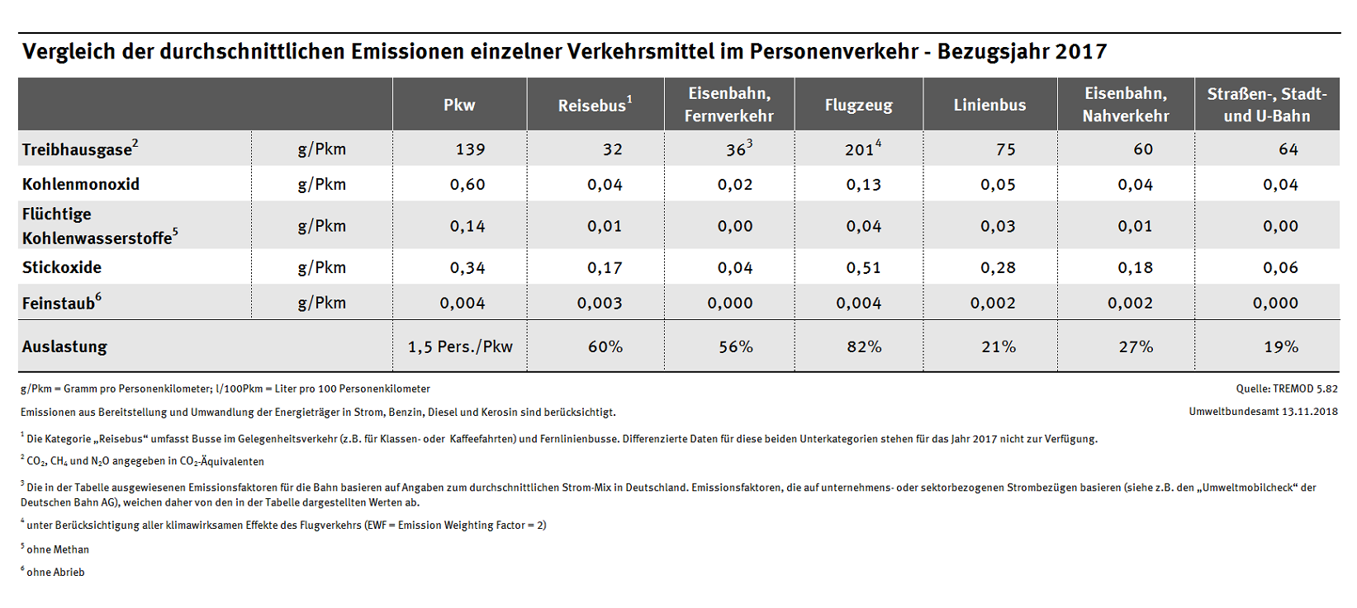

einfach
hin und zurück

